Figure 1
Figure 1 - IPS des lycées par département à la rentrée 2024

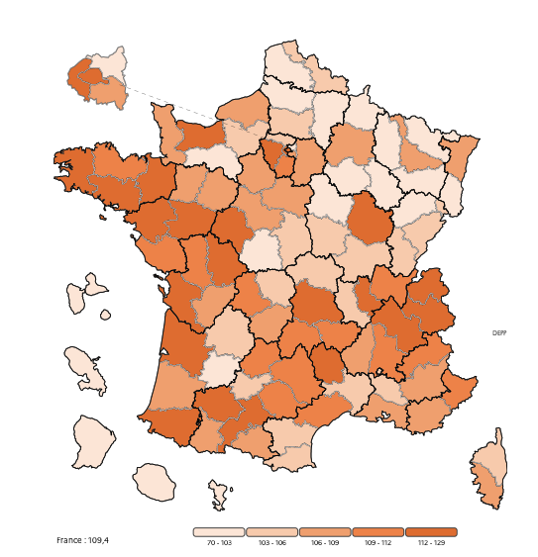
France : 109
Code du département | Département | IPS moyen des lycées
001 | AIN | 111
002 | AISNE | 97
003 | ALLIER | 104
004 | ALPES-DE-HAUTE-PROVENCE | 108
005 | HAUTES-ALPES | 111
006 | ALPES-MARITIMES | 112
007 | ARDECHE | 107
008 | ARDENNES | 97
009 | ARIEGE | 106
010 | AUBE | 101
011 | AUDE | 103
012 | AVEYRON | 110
013 | BOUCHES-DU-RHONE | 109
014 | CALVADOS | 113
015 | CANTAL | 110
016 | CHARENTE | 107
017 | CHARENTE-MARITIME | 112
018 | CHER | 104
019 | CORREZE | 108
021 | COTE D'OR | 115
022 | COTES D'ARMOR | 111
023 | CREUSE | 106
024 | DORDOGNE | 106
025 | DOUBS | 106
026 | DROME | 109
027 | EURE | 105
028 | EURE-ET-LOIR | 108
029 | FINISTERE | 114
02A | CORSE-DU-SUD | 107
02B | HAUTE-CORSE | 104
030 | GARD | 105
031 | HAUTE-GARONNE | 121
032 | GERS | 113
033 | GIRONDE | 117
034 | HERAULT | 111
035 | ILLE-ET-VILAINE | 119
036 | INDRE | 101
037 | INDRE-ET-LOIRE | 115
038 | ISERE | 116
039 | JURA | 106
040 | LANDES | 108
041 | LOIR-ET-CHER | 107
042 | LOIRE | 105
043 | HAUTE-LOIRE | 110
044 | LOIRE-ATLANTIQUE | 120
045 | LOIRET | 107
046 | LOT | 111
047 | LOT-ET-GARONNE | 102
048 | LOZERE | 112
049 | MAINE-ET-LOIRE | 114
050 | MANCHE | 108
051 | MARNE | 107
052 | HAUTE-MARNE | 98
053 | MAYENNE | 109
054 | MEURTHE-ET-MOSELLE | 108
055 | MEUSE | 100
056 | MORBIHAN | 113
057 | MOSELLE | 102
058 | NIEVRE | 106
059 | NORD | 105
060 | OISE | 105
061 | ORNE | 103
062 | PAS-DE-CALAIS | 98
063 | PUY-DE-DOME | 112
064 | PYRENEES-ATLANTIQUES | 115
065 | HAUTES-PYRENEES | 108
066 | PYRENEES-ORIENTALES | 104
067 | BAS-RHIN | 109
068 | HAUT-RHIN | 102
069 | RHONE | 116
070 | HAUTE-SAONE | 100
071 | SAONE-ET-LOIRE | 105
072 | SARTHE | 108
073 | SAVOIE | 115
074 | HAUTE-SAVOIE | 115
075 | PARIS | 129
076 | SEINE-MARITIME | 107
077 | SEINE-ET-MARNE | 109
078 | YVELINES | 125
079 | DEUX-SEVRES | 110
080 | SOMME | 103
081 | TARN | 109
082 | TARN-ET-GARONNE | 105
083 | VAR | 107
084 | VAUCLUSE | 103
085 | VENDEE | 112
086 | VIENNE | 113
087 | HAUTE-VIENNE | 110
088 | VOSGES | 102
089 | YONNE | 103
090 | TERRITOIRE DE BELFORT | 105
091 | ESSONNE | 111
092 | HAUTS-DE-SEINE | 125
093 | SEINE-SAINT-DENIS | 93
094 | VAL-DE-MARNE | 109
095 | VAL-D'OISE | 105
971 | GUADELOUPE | 98
972 | MARTINIQUE | 101
973 | GUYANE | 83
974 | LA REUNION | 90
976 | MAYOTTE | 71
 | France entière | 109
Lecture : en 2024, les lycées du département du Nord ont un IPS moyen de 105.
Champ : lycées publics et privés sous contrat à la rentrée 2024, France.
Source : système d'information Scolarité.

Figure 8 web
Figure 8 web - Ecart-type des lycées en fonction de l'IPS

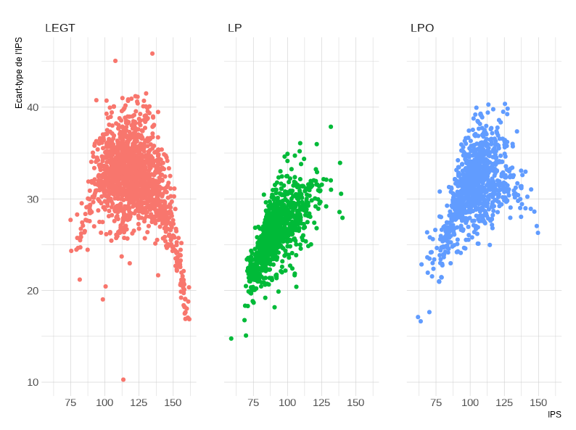

Champ : lycées publics et privés sous contrat à la rentrée 2024, France.
Source : système d'information Scolarité.

